Кейс 2
Кейс 2. Описание бизнес кейса Мы хотим провести А/Б-тест для трех источников трафика. Нынешняя конверсия равна 5%, мы ожидаем прирост в 0,2%. Уровень доверия 97% и уровень мощности 87%. Всего на наш продукт заходит 40 000 пользователей в месяц.

За сколько дней мы сможем протестировать гипотезу?
И что вы можете посоветовать по результатам подсчета?

Для быстрого подсчета можно воспользоваться онлайн-калькулятором
Калькулятор достоверности А/B-тестирования — Mindbox

Однако для более точного подсчета можно использовать формулу

p0 = | 0.05 | текущая конверсия
p1 = p0+0,02= | 0.052 | ожидаемая конверсия |  |  |  | месяцев = | 12.9044
alpha = | 0.03 | уровень доверия |  |  |  | округляем до ближайшего целого - 13 месяцев, чуть больше года
beta = | 0.13 | уровень мощности

Используя таблицы Z-значений (https://www.ztable.net/) определим Z_alpha и Z-beta:

Z_alpha = | 2.17
Z_beta = | 1.13

p0*(1-p0) = | 0.0475
p1*(1-p1)= | 0.049296
суммируем | 0.096796
(Z_alpha+Z_beta)^2 | 10.89
(p1-p0)^2 | 0.000004
n= | 263527.11

Требуемый размер выборки получился чуть больше, чем при подсчете с помощью онлайн-калькулятора.
Всего нужно n*3 | 790581.33 | посетителей.
При ежемесячном посещении 40000 человек, потребуется |  |  |  |  | 19.76453325 | месяцев, или около |  | 593 | дней
Слишком много времени для проведения А/В теста. Возможно следует пересмотреть ожидаемый прирост конверсии, может быть можно увеличить это значение. Другой вариант: использовать для тестирования другие метрики, такие как CRR, ARPU. Возможно, для оценки успешности источников трафика по этим метрикам будет требоваться меньшая выборка. Может быть, можно объединить какие-то источники трафика. И провести маркетинговые кампании для увеличения общего трафика за месяц.

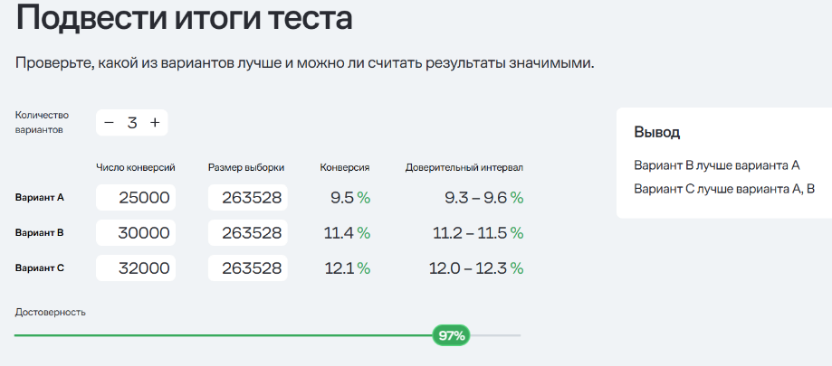
Допустим в задаче нет проблемы с количеством посетителей на сайт, тогда подведите результаты тестирования, если у нас следующие результаты по количеству конверсии:
1) 25 000
2) 30 000
3) 32 000

Прибегнем к помощи онлайн калькулятора:

Поскольку в условии сказано, что проблем с посетителями сайта нет, установим размер выборок, рассчитанный выше.
Онлайн калькулятор сообщает, что разница между выборками обнаружена, причем по количеству конверсий лидирует третий вариант, на втором месте вариант 2, самые худшие результаты у варианта 1.

Рассчитаем эти же данные вручную.
начальная конверсия | p=0,05

Столбец1 | Конверсии | Выборка | Доля конверсии | SE | Z-значения | Z-табличное
Источник 1 | 25000 | 263528 | 0.094866579642 | 0.00042455447391 | 105.67920585 | 2.17
Источник 2 | 30000 | 263528 | 0.11383989557 | 0.00042455447391 | 150.36915047 | 2.17
Источник 3 | 32000 | 263528 | 0.12142922194 | 0.00042455447391 | 168.24512832 | 2.17

SE = (p*(1-p)/n)^0,5
Z = (p_i - p) / SE

Наблюдаемые Z-значения в группах сильно превышает табличные. Можно сделать вывод, что конверсии тестируемых источников значительно выше контрольной. Сравним долю конверсий и количество конверсий между источниками. Источник 1: 9.48% Источник 2: 11.39% Источник 3: 12.14% Очевидно, источник 3 показал наилучшие результаты, а источник 1 - наихудшие

Кейс 4
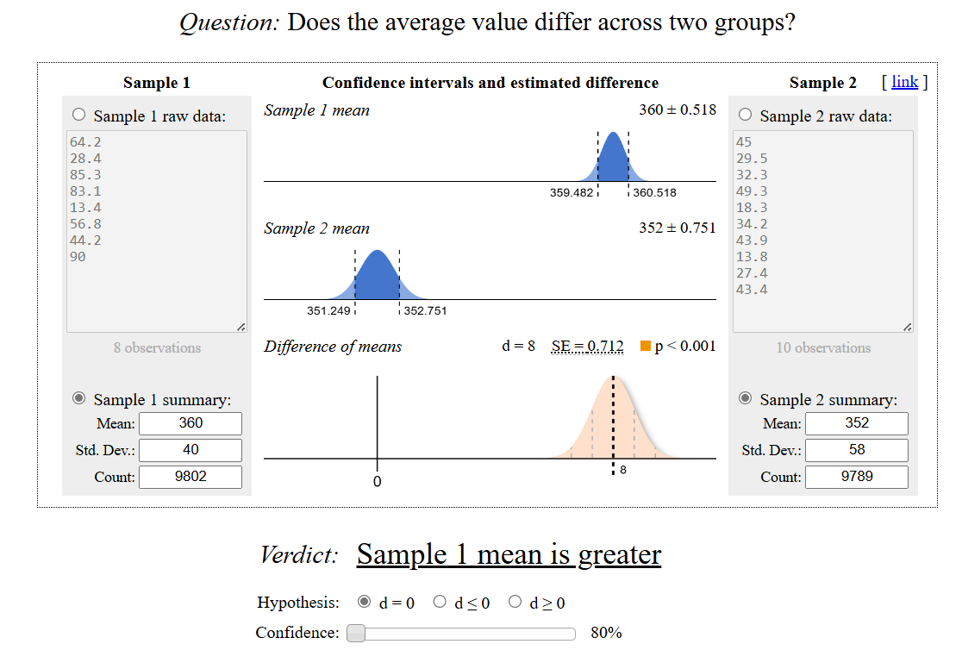
Описание бизнес кейса Мы провели АБ-тест на увеличение average timespent per user. По итогам тестирования мы получили следующие данные. Является ли результат статистически значимым с уровнем доверия 80%? Какую версию мы выкатим на продакшн? A) Средняя - 360, отклонение - 40, количество - 9802 B) Средняя - 352, отклонение - 58, количество - 9789

Для анализа можно воспользоваться онлайн калькулятором Эвана-Миллера.
Two-Sample T-Test (Evan’s Awesome A/B Tools)

Группа А показала лучший результат. Эту версию можно выкатывать в продакшн.

Ручной подсчет:
alpha = | 0.20

Столбец1 | mean | std | n | SE | Столбец3 | Столбец4 | Столбец5
Группа А | 360 | 40 | 9802 | 0.40401979341
Группа В | 352 | 58 | 9789 | 0.58621756787

SE=std/корень(n)
SE_общ = корень(SE_A^2 + SE_B^2)
SE_общ = | 0.71195718295
delta_mean = mean_A - mean_B
delta_mean = | 8
t_stat = delta_mean/SE_общ
t_stat = | 11.236630786
степени свободы df = n_A + n_B - 2
df = | 19589 |  | При большом уровне степеней свободы можно использовать Z-крит.=1,28
t_crit = 1,28

Т-наблюдаемое значительно превышает табличное значение. Можно сделать вывод о статистически значимом результате.
Гипотезу о том, что группа А показала лучший результат не отвергаем. Можно рекомендовать выкатывать в продакшн вариант А.

